画面レイアウト
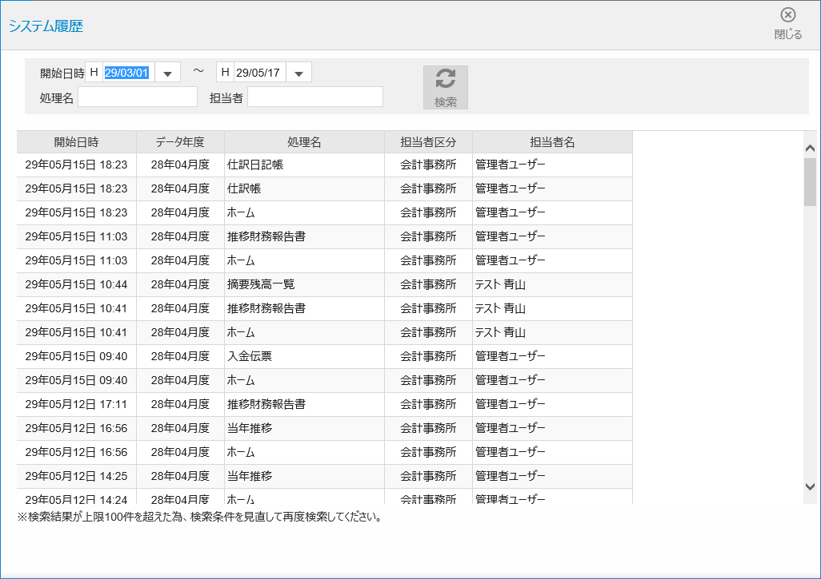
A

B

A.ヘッダー部
B.検索部
C.表示部

C

